关系图
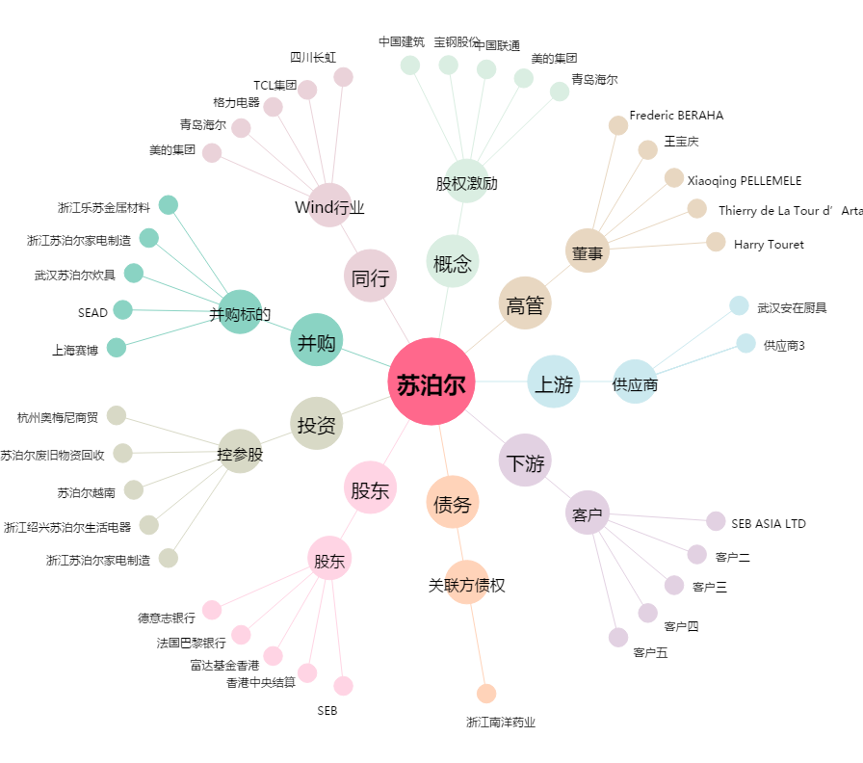
苏泊尔[002032.SZ] - 关系概览图

